Descrizione
Clicca qui per la Matrice Acquisti
LABORATORIO DI FISICA DI BASE:
MECCANICA, TERMODINAMICA, ELETTRICITA'
Versione con Sensori WIRELESS
(PROGETTO 1 A)
PER LE SCUOLE SUPERIORI
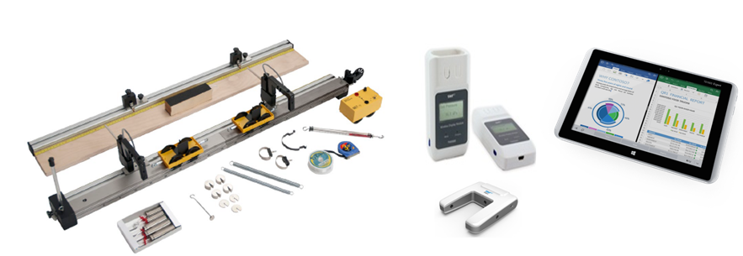

OBIETTIVI E FINALITÀ DELLA SOLUZIONE
La dotazione di questo laboratorio scientifico permette di effettuare approfondimenti pratici e sperimentali su concetti fondamentali di fisica classica. L'utilizzo di sistemi di acquisizione wireless consente di effettuare l'esperimento liberamente senza la presenza di cavi di varia natura rendendo più semplice ed agevole la pratica sperimentale.

LA SOLUZIONE È COMPOSTA DA:
Il laboratorio è composto da esperimenti di meccanica, termodinamica ed elettricità che consentono di comprendere e sperimentare appieno i concetti di fisica studiati nella teoria. Gli esperimenti possono essere svolti mediante sistema di acquisizione dati e sensori per una migliore rielaborazione dati. Alcuni di questi sistemi sono modulari consentendo di poter dimostrare numerosi esperimenti con gli stessi accessori. Viene fornito un manuale di istruzioni molto dettagliato che comprende una prima parte teorica ed una parte sperimentale che comprende procedure guidate passo passo, immagini, analisi, grafici e proposte aggiuntive per l'insegnante.

DESCRIZIONE PROGETTO
Il progetto comprende una prima parte di fisica classica riguardante il moto rettilineo sviluppando perciò i concetti di attrito statico e dinamico, le leggi di Newton sul moto, i concetti di lavoro ed energia, impulso e momento. Si passa poi ad approfondire il moto armonico con le sue leggi, i concetti di velocità ed accelerazione, gli urti elastici ed anelastici e la legge di conservazione dell'energia. Un altro kit permette lo studio della caduta libera, il moto uniformemente accelerato, l'accelerazione di gravità. Il progetto include poi una parte di termodinamica di base sul tema dell'equilibrio termico tra solidi e tra solidi e liquidi e sulla conducibilità termica di materiali diversi. Infine si propone un semplice esperimento inerente il processo di carica e scarica di un condensatore in cui si misura la corrente di carica e scarica di un condensatore al variare di capacità, della resistenza e della tensione applicata. L'utilizzo di un sistema di acquisizione dati con opportuni sensori permetterà di informatizzare il processo cognitivo consentendo anche l'archiviazione di tutte le sperimentazioni eseguite senza d'altro canto venir meno la manualità e l'operatività sperimentale stessa. Il datalogger così come i sensori in dotazione sono wireless e ciò consente di monitorare in tempo reale i parametri sperimentali in modo semplice ed agevole senza l'ingombro di cavi di varia natura.

ELENCO APPARECCHIATURE:
N. 1 KIT LEGGI DEL MOTO COMPUTERIZZATO mod. F-MOT/EV con sensori wireless e Datalogger
N. 1 APPARATO PER LO STUDIO DELLA CADUTA LIBERA E MACCHINA DI ATWOOD mod. F-GFALL-1/EV con sensori wireless e Datalogger
N. 1 STUDI PROCESSI RAGGIUNGIMENTO EQUILIBRIO TERMICO mod. F-EQT/EV con sensori wireless e Datalogger
N. 2 APPARATO PER LO STUDIO DELLA CONDUCIBILITA' TERMICA NEI SOLIDI mod. F-CONDT/EV con sensori wireless e Datalogger
N. 2 CARICA E SCARICA DI UN CONDENSATORE mod. F-CSC/EV con sensori wireless e Datalogger

ELENCO SENSORI WIRELESS E SISTEMA DI D'ACQUISIZIONE
N. 6 DATALOGGER CON SOFTWARE E APPLICAZIONI SPECIFICHE
N. 6 MODULO DI VISUALIZZAZIONE WIRELESS
N. 2 SENSORE DI FORZA
N. 2 SENSORE FOTOTRAGUARDO
N. 3 SENSORE DI TENSIONE
N. 3 SENSORE DI CORRENTE
N. 6 SENSORE DI TEMPERATURA
N. 1 SENSORE DI PRESSIONE
N. 2 SENSORE DI LUMINOSITA'
N. 2 SENSORE DI ACCELLERAZIONE
N. 2 SENSORE DI MOTO
N. 2 SENSORE CAMPO MAGNETICO
N. 6 VALIGIA DI CONTENIMENTO SENSORI

Clicca qui per la Matrice Acquisti

